Clasificación
CRÍTICOS
CAUSAS
EFECTOS
INDIFERENTES
Descripción del Problema | N° de problema | X= Influencia | Y=Dependencia
 | 1 | 29 | 43
 | 2 | 28 | 57
 | 3 | 50 | 6
 | 4 | 40 | 27
 | 5 | 31 | 19
 | 6 | 44 | 27
 | 7 | 28 | 15
 | 8 | 22 | 40
 | 9 | 53 | 40
 | 10 | 34 | 7
 | 11 | 50 | 59
 | 12 | 16 | 51
 | 13 | 57 | 69
 | 14 | 20 | 11
 | 15 | 17 | 20
 | 16 | 51 | 3
 | 17 | 32 | 51
 | 18 | 22 | 25
 | 19 | 34 | 22
 | 20 | 39 | 34
 | 21 | 69 | 43
 | 22 | 24 | 24
 | 23 | 23 | 22
 | 24 | 21 | 12
 | 25 | 29 | 21
 | 26 | 38 | 25
 | 27 | 16 | 53
 | 28 | 29 | 67
 | 29 | 48 | 40
 | 30 | 23 | 68
 | 31 | 61 | 54
 | 32 | 25 | 52
 | 33 | 24 | 30
 | 34 | 20 | 22
 | 35 | 36 | 24

 |  | 69 | 69

COORDENADAS EJES PARA DEFINIR CUADRANTES
X | 33.8
Y | 33.8

 |  | X | Y
Linea horizontal |  | 0 | 33.8
 |  | 69 | 33.8
Linea vertical |  | 33.8 | 0
 |  | 33.8 | 69

Instructivo
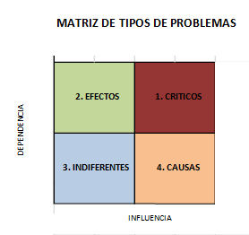
Instructivo Matriz de Vester

